상품제안서
볼빅 비스타 쓰리 12구(3pc) vista 3 볼빅 골프공 | 상품코드: F12033

 |  |  |  |  |  |  | 02-412-0044 | www.easy1.co.kr
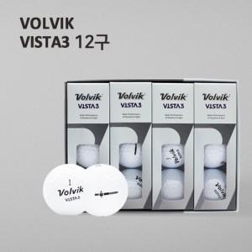

【상세/제작정보】 | .

【인쇄/포장옵션】 | 실크 / 포장지포장

【공급단가】 | 수량 | 50~ | 100~ | 500~ | 1,000~ | 2,000~
*VAT별도 | 단가 | 48,600원 | 46,800원 | 45,000원 | 43,200원 | 42,120원

【상품 URL】 | http://www.easy1.co.kr/src/goods_detail.php?gdno=12033

